Р-3.1; Р-4
 |  |  |  |  | Форма 0503123 с. 11
Наименование показателя | Код строки | Код по КОСГУ | Код по БК | Сумма

1 | 2 | 3 | 4 | 5
выбытие денежных средств при управлении остатками, всего | 8200 | 610 |  | -
в том числе :

4. АНАЛИТИЧЕСКАЯ ИНФОРМАЦИЯ ПО ВЫБЫТИЯМ

Наименование показателя | Код строки | Код по КОСГУ | Код по БК раздела, подраздела, кода видов расхода | Сумма

1 | 2 | 3 | 4 | 5
Расходы, всего | 9000 | х | х | 46,215,310.59
в том числе:
Заработная плата | 9000 | 211 | 0113 121 | 23,995,048.11
Начисления на выплаты по оплате труда | 9000 | 213 | 0113 129 | 7,211,058.10
Прочие несоциальные выплаты персоналу в натуральной форме | 9000 | 214 | 0113 122 | 231,525.80
Услуги связи | 9000 | 221 | 0113 242 | 11,105.85
Услуги связи | 9000 | 221 | 0113 244 | 247,460.00
Коммунальные услуги | 9000 | 223 | 0113 244 | 4,679.81
Коммунальные услуги | 9000 | 223 | 0113 247 | 4,766,985.27
Работы, услуги по содержанию имущества | 9000 | 225 | 0113 244 | 6,688,096.45
Прочие работы, услуги | 9000 | 226 | 0113 242 | 48,000.00
Прочие работы, услуги | 9000 | 226 | 0113 244 | 984,558.64
Страхование | 9000 | 227 | 0113 244 | 83,772.52
Социальные пособия и компенсации персоналу в денежной форме | 9000 | 266 | 0113 121 | 113,926.89
Социальные пособия и компенсации персоналу в денежной форме | 9000 | 266 | 0113 122 | 1,287,133.00
Иные выплаты текущего характера организациям | 9000 | 297 | 0113 831 | 76,980.80
Увеличение стоимости основных средств | 9000 | 310 | 0113 242 | 4,000.00
Увеличение стоимости основных средств | 9000 | 310 | 0113 244 | 65,400.00
Увеличение стоимости прочих материальных запасов | 9000 | 346 | 0113 244 | 293,939.35
Прочие работы, услуги | 9000 | 226 | 0705 244 | 101,640.00
Операции с денежными обеспечениями | 9900 | х |  | -

Руководитель |  |  |  | Ковалева Ольга Владимировна
 | (подпись) |  |  | (расшифровка подписи)

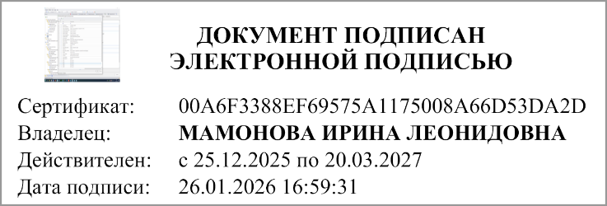
Главный бухгалтер
(руководитель централизованной бухгалтерии) | (подпись) |  |  | (расшифровка подписи)

"01" января 2026 г.

Документ подписан электронной подписью. Руководитель(Ковалева Ольга Владимировна, Сертификат: 4AF62A906CABA388550372F9B4EA996E, Действителен: с 25.03.2025 по 18.06.2026), Руководитель централизованной бухгалтерии(МАМОНОВА ИРИНА ЛЕОНИДОВНА, Сертификат: 00A6F3388EF69575A1175008A66D53DA2D, Действителен: с 25.12.2025 по 20.03.2027), Главный бухгалтер(Лазнева Наталия Валерьевна, Сертификат: 00B156CA8ED4B7E96A4323A69EEC6DCF27, Действителен: с 11.11.2025 по 04.02.2027)

